Sheet1
* 주문전 유의사항
한번 등록하신 주문서를 임의대로 수정하실 경우 모든 책임은 고객에게 있습니다.
수정사항이 있으실 경우 반드시 고객센타로 전화를 주셔서 상담하시길 바랍니다.

 |  |  |  |  |  |  |  |  |  | ㄱ

주문자 정보
단체명 | 한양대 서울캠 창업학회 |  |  |  | 시안받으실 곳 | 카카오톡 | 이메일 | 이메일은 이곳에 메일주소 작성
주문자명 | 안현서 | 연락처 | 010-3627-7880 |  | 입금자명 | 한양대창업학회 | 현금영수증 번호 |  | 010-5320-8461
결제 방식 | 카드결제 | 계좌이체 | 지출증빙서류 (현금영수증,세금계산서 중복 불가) |  | 세금계산서 | 현금영수증 (개인) | 현금영수증 (사업자) | 거래명세서 | 간이영수증 | 필요 없음
배송주소 | 서울시 성동구 살곶이 4길 1 103호
사이즈(성인용) |  |  |  |  |  |  |  |  |  | 총수량
사이즈 | XS | S | M | L | XL | 2XL | 3XL | 4XL (추가비용문의) | 5XL (추가비용문의) | 12
수량 |  | 1 | 6 | 5 | 1

야구점퍼/항공점퍼/코치자켓/TJ-300 야상/아노락/베이직 후리스-주문서
제품디자인 |  |  |  |  |  |  |  |  |  |  | 야구점퍼
제품종류 |  |  |  |  |  |  |  |  |  |  | 항공점퍼
 |  |  |  |  |  |  |  |  |  |  | 코치자켓
시안 이미지 |  | 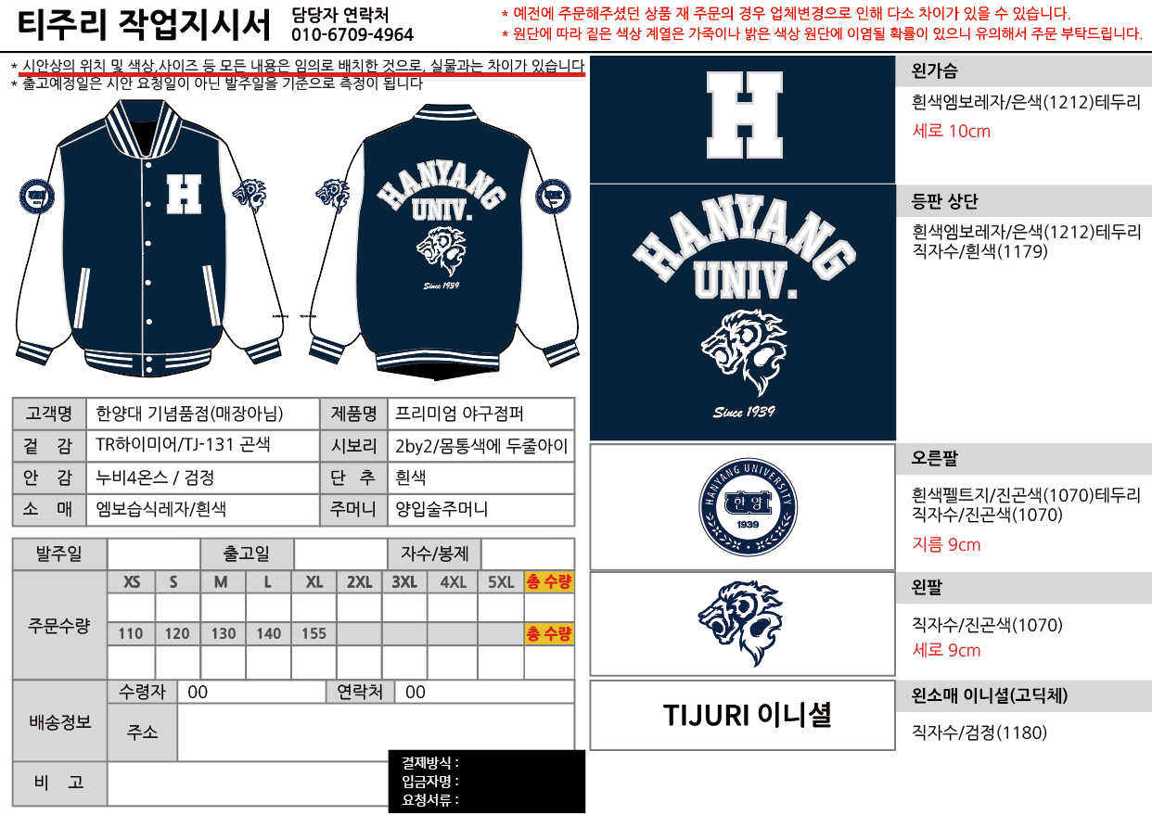 * 시안을 요청하여 픽스된 시안이 있거나 작년과 동일하게 진행 하시는 경우 시안 이미지를 주문서와 함께 첨부해주세요. * 작년 시안일 경우 작년 시안 이미지 첨부 후 기타사항에 작년 시안과 동일하게 한다고 적어주시면 됩니다. * 시안에서 변동되는 사항이 있을 경우 기타사항에 변경되는 내용을 작성해주세요. |  |  |  |  |  |  |  |  | TJ-300 야상
 |  |  |  |  |  |  |  |  |  |  | 아노락
 |  |  |  |  |  |  |  |  |  |  | 베이직 후리스

 |  | *기타 요청하고 싶은 부분 적으시면 되세요 별도 디자인 요청, 원하시는 모든것들을 적어주세요
 |  | *모르는 부분은 홈페이지 야구점퍼 안에 들어가서 보시거나 카톡 연결하셔서 물어보시면 되세요~
이니셜 |  | 유 | 폰트 | 고딕체 |  | 자수색상 | 검정(1180) |  | 위치 | 왼손목
 |  | 무 |  | 필기체
기타사항

 |  | * 왼소매 이니셜은 무료로 제공하는 서비스입니다. 따라서, 고객의 오기입 뿐만아니라 공장에서의 실수로 인한 인쇄오류 또한 무상 교환/환불이 불가합니다. 공장의 실수는 매우 드물지만, 이에 대해 우려가 되시는 분은 이니셜 신청을 삼가하여 주시기 바랍니다. * 이니셜 A/S 비용: 10,000원

 |  | * 필기체의 경우 이니셜을 하시는 모든 분들이 영어로 넣으셔야 합니다.
 |  | * 특수문자 이니셜 같은 경우에는 기본적인 문자만 가능해요(^!@#$%&amp;*()_=~/)
 |  | * 글씨체는 전부 통일 되오니 양해 부탁드려요(한명이라도 한글/한문/특수문자가 포함될 경우 전부 고딕체로)
 |  | * 이니셜은 제일 작은 제품 사이즈부터 S-M-L-XL-2XL-3XL 순서대로 정리해주세요
 |  | * 왼팔 또는 오른팔에 학번이 들어가지 않을 경우 적지 않고 비워주시면 됩니다(없음,공란 등의 내용 기입 X)
 |  | 이니셜에 한문 음과 뜻 적지 말아주세요!! 이니셜에는 이니셜만 적어주세요

 |  | ★이니셜 글자 수
 |  | 한글*한문 |  |  | 영어 |  |  | 특수문자(숫자포함)
 |  | 10글자 |  |  | 10글자 |  |  | 10글자
 |  | 고딕체 |  |  | 고딕체/필기체 |  |  | 고딕체

이니셜
구분 | 이름 | 사이즈 | 이니셜 | 학번 (들어갈 경우)

1 | seosanchang2008 | S | 장서산
2 | 13354051717 | M
3 | jkychung47 | M | 鍾桂怡
4 | vismirnova123 | M | 사샤
5 | yangzhiying665 | M | 양지영
6 | 1554643814 | M | 양진코코
7 | csengetimar2002 | M | 체니
8 | camilla.leporace4 | L | ☆밀라☆
9 | jyl070124 | L | 金艺霖
10 | celinehuang0503 | L | 黄佳琪
11 | aysel | L | 아이셀
12 | lgrc101 | L | 캡플먼
13 | ehmariame0 | XL | ~에덴~
14
15
16
17
18
19
20
21
22
23
24
25
26
27
28
29
30
31
32
33
34
35
36
37
38
39
40
41
42
43
44
45
46
47
48
49
50
51
52
53
54
55
56
57
58
59
60
61
62
63
64
65
66
67
68
69
70
71
72
73
74
75
76
77
78
79
80
81
82
83
84
85
86
87
88
89
90
91
92
93
94
95
96
97
98
99
100
101
102
103
104
105
106
107
108
109
110
111
112
113
114
115
116
117
118
119
120

